Betting Decisions
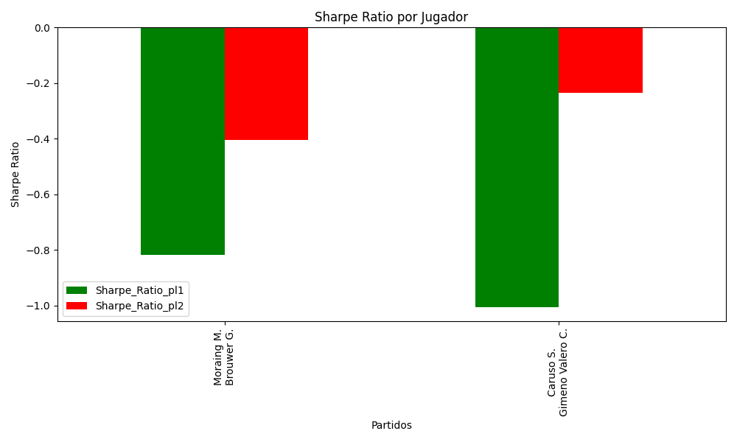
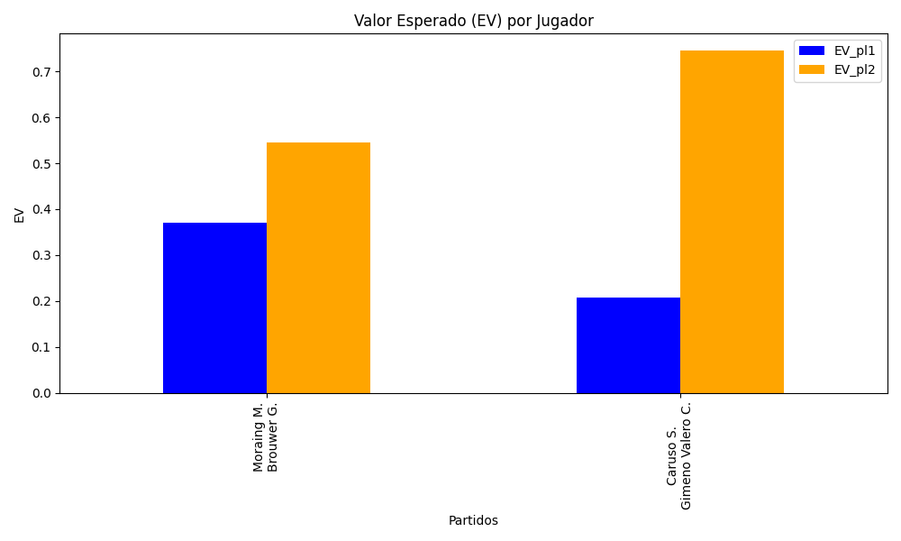
Surface | pl1 | pl1_flag | pl1_hand | pl1_bet | pl2 | pl2_flag | pl2_hand | pl2_bet | Result | DiffProffTime | DiffPts | DiffWeight | DiffHeight | Class | Prob_win_pl1 | Prob_win_pl2 | Accuracy | date_run | EV_pl1 | EV_pl2 | Std_Dev_pl1 | Std_Dev_pl2 | Sharpe_Ratio_pl1 | Sharpe_Ratio_pl2 | Best_Bet_EV | match | Best_Bet | Best_Bet_Sharpe | Money_to_Bet | Prob_Win | Payout
clay | Moraing M. | DEU | Left-Handed | 1.57 | Brouwer G. | NLD | Left-Handed | 2.31 | 0 | 5 | 124 | 12 | 7 | 0 | 0.53330005739 | 0.46669994261 | 0.5 | 2022-03-03 | 0.37058114749 | 0.54477681004 | 0.78325710186 | 1.1524356085 | -0.81635883158 | -0.40368692753 | 0.37058114749 | Moraing M. Brouwer G. | pl1 | -0.81635883158 | 1 | 0.53330005739 | 1.57
clay | Caruso S. | ITA | Right-Handed | 1.6 | Gimeno Valero C. | ESP | Right-Handed | 2.26 | 0 | 8 | 344 | 0 | -3 | 1 | 0.46472723988 | 0.53527276012 | 0.5 | 2022-03-03 | 0.20829082369 | 0.74498919799 | 0.79800684892 | 1.1271846741 | -1.0046394682 | -0.23510859232 | 0.74498919799 | Caruso S. Gimeno Valero C. | pl2 | -0.23510859232 | 1 | 0.53527276012 | 2.26

Monte Carlo Summary
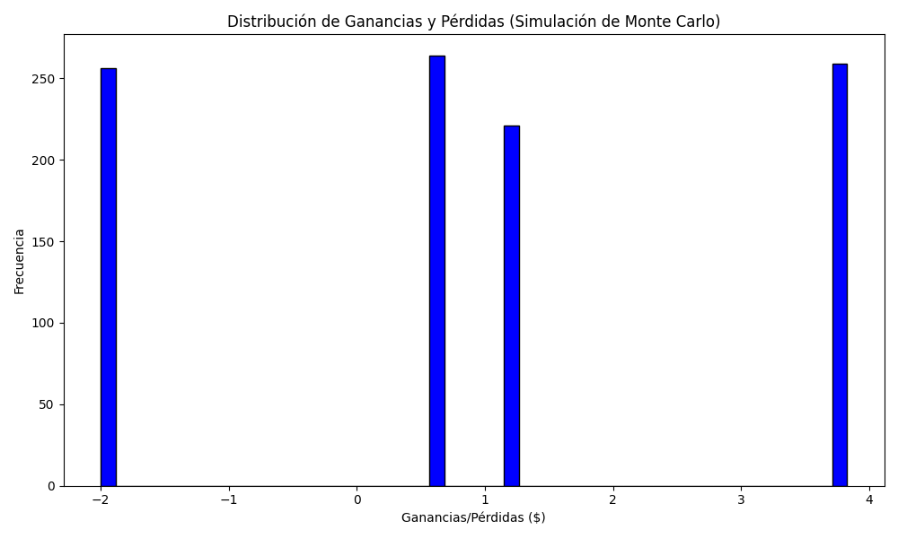
Promedio de Ganancia/Pérdida | Mediana de Ganancia/Pérdida | Ganancia/Pérdida Máxima | Ganancia/Pérdida Mínima | Probabilidad de Ganancia (>0)
0.90891 | 0.57 | 3.83 | -2 | 0

